상품제안서
아날도바시니 다이나믹 스포츠20 타올 | 상품코드: F07213

 |  |  |  |  |  |  | 02-412-0044 | www.easy1.co.kr
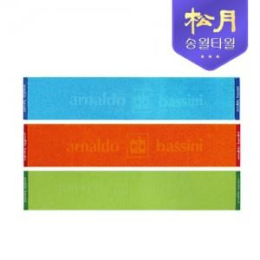

【상세/제작정보】

【인쇄/포장옵션】 | 실크, 자수 / 포장지포장

【공급단가】 | 수량 | 100~ | 300~ | 500~ | 1,000~ | 3,000~
*VAT별도 | 단가 | 3,230원 | 3,120원 | 3,010원 | 2,900원 | 2,780원

【상품 URL】 | http://www.easy1.co.kr/src/goods_detail.php?gdno=7213

